procjene tab 1
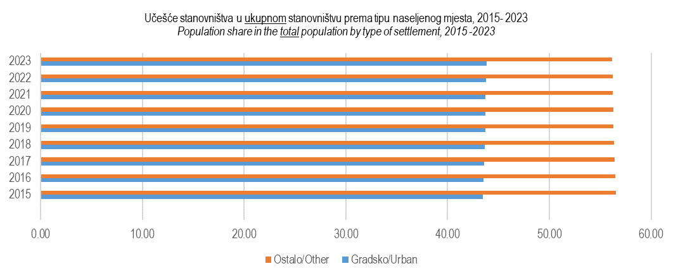
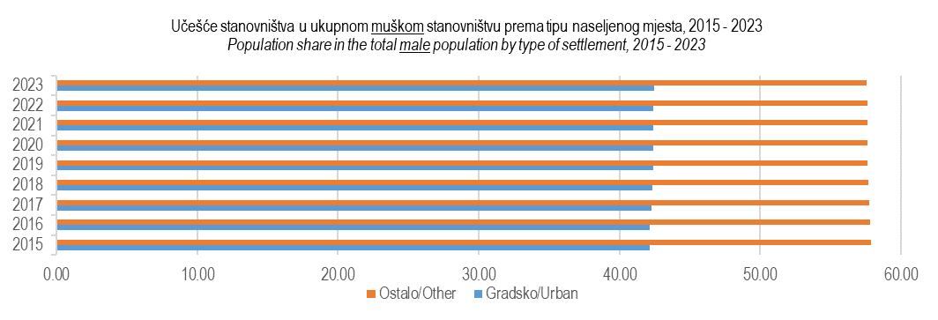
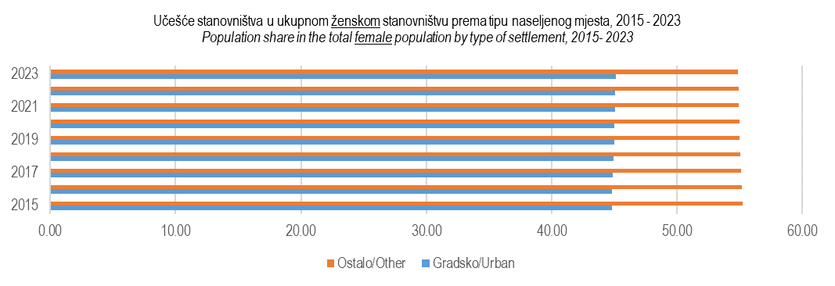
1. Procijenjeni broj stanovnika Federacije BiH prema tipu naseljenog mjesta i spolu, stanje 31. decembar 2015- 2023.
Estimate of the total populationfor the Federation of BiH, by type of settlement and sex, as on December 31, 2015 - 2023.
Godina Year | Spol Sex | Broj / Number |  |  | % |  |  | %
 |  | Ukupno Total | Gradsko Urban | Ostalo Other | Ukupno Total | Gradsko Urban | Ostalo Other | Ukupno Total | Gradsko Urban | Ostalo Other
2015 | Ukupno/Total | 2,209,454 | 960,726 | 1,248,728 | 100.00 | 43.48 | 56.52 | 100.00 | 100.00 | 100.00
 | Muški/Males | 1,083,370 | 456,400 | 626,970 | 100.00 | 42.13 | 57.87 | 49.03 | 47.51 | 50.21
 | Ženski/Females | 1,126,084 | 504,326 | 621,758 | 100.00 | 44.79 | 55.21 | 50.97 | 52.49 | 49.79
2016 | Ukupno/Total | 2,204,549 | 959,416 | 1,245,133 | 100.00 | 43.52 | 56.48 | 100.00 | 100.00 | 100.00
 | Muški/Males | 1,081,473 | 456,120 | 625,353 | 100.00 | 42.18 | 57.82 | 49.06 | 47.54 | 50.22
 | Ženski/Females | 1,123,076 | 503,296 | 619,780 | 100.00 | 44.81 | 55.19 | 50.94 | 52.46 | 49.78
2017 | Ukupno/Total | 2,200,498 | 959,155 | 1,241,343 | 100.00 | 43.59 | 56.41 | 100.00 | 100.00 | 100.00
 | Muški/Males | 1,079,740 | 456,240 | 623,500 | 100.00 | 42.25 | 57.75 | 49.07 | 47.57 | 50.23
 | Ženski/Females | 1,120,758 | 502,915 | 617,843 | 100.00 | 44.87 | 55.13 | 50.93 | 52.43 | 49.77
2018 | Ukupno/Total | 2,195,201 | 958,332 | 1,236,869 | 100.00 | 43.66 | 56.34 | 100.00 | 100.00 | 100.00
 | Muški/Males | 1,077,358 | 456,022 | 621,336 | 100.00 | 42.33 | 57.67 | 49.08 | 47.58 | 50.23
 | Ženski/Females | 1,117,843 | 502,310 | 615,533 | 100.00 | 44.94 | 55.06 | 50.92 | 52.41 | 49.77
2019 | Ukupno/Total | 2,188,659 | 956,700 | 1,231,959 | 100.00 | 43.71 | 56.29 | 100.00 | 100.00 | 100.00
 | Muški/Males | 1,074,266 | 455,278 | 618,988 | 100.00 | 42.38 | 57.62 | 49.08 | 47.59 | 50.24
 | Ženski/Females | 1,114,393 | 501,422 | 612,971 | 100.00 | 45.00 | 55.00 | 50.92 | 52.41 | 49.76
2020 | Ukupno/Total | 2,177,389 | 952,083 | 1,225,306 | 100.00 | 43.73 | 56.27 | 100.00 | 100.00 | 100.00
 | Muški/Males | 1,068,293 | 452,721 | 615,572 | 100.00 | 42.38 | 57.62 | 49.06 | 47.55 | 50.24
 | Ženski/Females | 1,109,096 | 499,362 | 609,734 | 100.00 | 45.02 | 54.98 | 50.94 | 52.45 | 49.76
2021 | Ukupno/Total | 2,163,158 | 946,202 | 1,216,956 | 100.00 | 43.74 | 56.26 | 100.00 | 100.00 | 100.00
 | Muški/Males | 1,061,143 | 449,665 | 611,478 | 100.00 | 42.38 | 57.62 | 49.06 | 47.52 | 50.25
 | Ženski/Females | 1,102,015 | 496,537 | 605,478 | 100.00 | 45.06 | 54.94 | 50.94 | 52.48 | 49.75
2022 | Ukupno/Total | 2,154,585 | 943,034 | 1,211,551 | 100.00 | 43.77 | 56.23 | 100.00 | 100.00 | 100.00
 | Muški/Males | 1,057,038 | 448,169 | 608,869 | 100.00 | 42.40 | 57.60 | 49.06 | 47.52 | 50.26
 | Ženski/Females | 1,097,547 | 494,866 | 602,681 | 100.00 | 45.09 | 54.91 | 50.94 | 52.48 | 49.74
2023 | Ukupno/Total | 2,148,579 | 941,305 | 1,207,274 | 100.00 | 43.81 | 56.19 | 100.00 | 100.00 | 100.00
 | Muški/Males | 1,054,463 | 447,623 | 606,840 | 100.00 | 42.45 | 57.55 | 49.08 | 47.55 | 50.27
 | Ženski/Females | 1,094,116 | 493,683 | 600,433 | 100.00 | 45.12 | 54.88 | 50.92 | 52.45 | 49.73

migracije 3
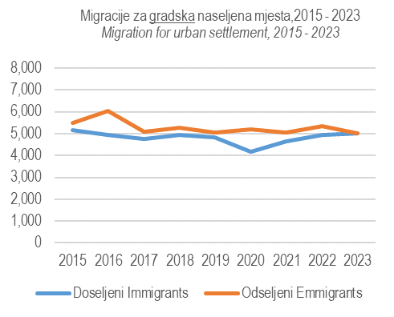
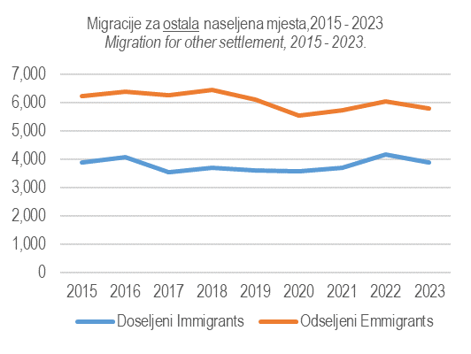
3. Migracije prema tipu naseljenog mjesta, 2015 - 2023.
Migration by type of settlement, 2015 - 2023.
Godina Year | Gradsko / Urban |  | Ostalo / Other
 | Doseljeni Immigrants | Odseljeni Emmigrants | Doseljeni Immigrants | Odseljeni Emmigrants
2015 | 5,177 | 5,485 | 3,886 | 6,252
2016 | 4,941 | 6,057 | 4,074 | 6,413
2017 | 4,741 | 5,078 | 3,547 | 6,271
2018 | 4,947 | 5,264 | 3,716 | 6,460
2019 | 4,822 | 5,049 | 3,623 | 6,113
2020 | 4,177 | 5,194 | 3,588 | 5,539
2021 | 4,651 | 5,057 | 3,706 | 5,756
2022 | 4,937 | 5,340 | 4,185 | 6,044
2023 | 5,022 | 5,023 | 3,898 | 5,798

migracije 4 i 5
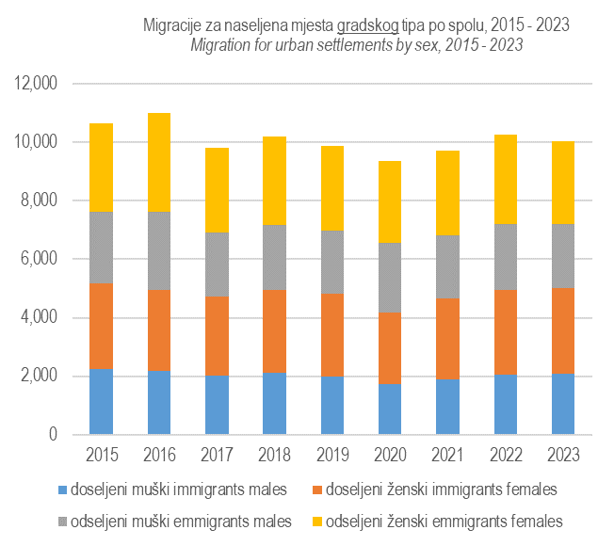
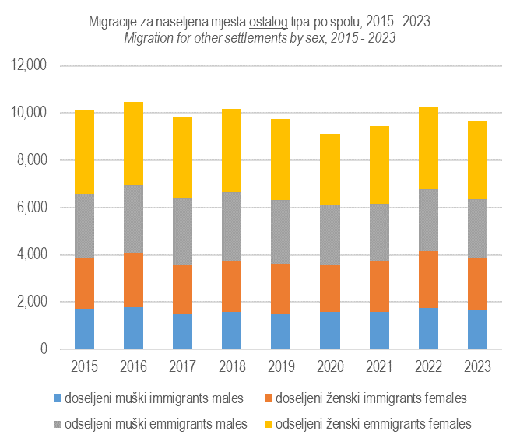
4. Doseljeni prema tipu naseljenog mjesta i spolu, 2015 - 2023. |  |  |  |  | 5. Odseljeni prema tipu naseljenog mjesta i spolu, 2015 - 2023.
Immigrants by type of settlement and sex, 2015- 2023. |  |  |  |  | Emmigrants by type of settlement and sex, 2015 - 2023.
Godina Year | Gradsko/Urban |  | Ostalo/Other |  | Godina Year | Gradsko/Urban |  | Ostalo/Other
 | Muški Males | Ženski Females | Muški Males | Ženski Females |  | Muški Males | Ženski Females | Muški Males | Ženski Females
2015 | 2,243 | 2,934 | 1,727 | 2,159 | 2015 | 2,455 | 3,030 | 2,710 | 3,542
2016 | 2,185 | 2,756 | 1,796 | 2,278 | 2016 | 2,693 | 3,364 | 2,860 | 3,553
2017 | 2,034 | 2,707 | 1,500 | 2,047 | 2017 | 2,188 | 2,890 | 2,830 | 3,441
2018 | 2,104 | 2,843 | 1,569 | 2,147 | 2018 | 2,227 | 3,037 | 2,946 | 3,514
2019 | 1,996 | 2,826 | 1,518 | 2,105 | 2019 | 2,141 | 2,908 | 2,709 | 3,404
2020 | 1,743 | 2,434 | 1,573 | 2,015 | 2020 | 2,377 | 2,817 | 2,542 | 2,997
2021 | 1,894 | 2,757 | 1,586 | 2,120 | 2021 | 2,165 | 2,892 | 2,447 | 3,309
2022 | 2,046 | 2,891 | 1,742 | 2,443 | 2022 | 2,276 | 3,064 | 2,594 | 3,450
2023 | 2,069 | 2,953 | 1,656 | 2,242 | 2023 | 2,178 | 2,845 | 2,461 | 3,337

migracije 7
7. Saldo migracija prema tipu naseljenog mjesta, 2015 – 2023.
Net migration by type of settlement, 2015 – 2023.
 | Godina Year | Ukupno Total | Gradsko Urban | Ostalo Other
 | 2015 | -2,674 | -308 | -2,366
 | 2016 | -3,455 | -1,116 | -2,339
 | 2017 | -3,061 | -337 | -2,724
 | 2018 | -3,061 | -317 | -2,744
 | 2019 | -2,717 | -227 | -2,490
 | 2020 | -2,968 | -1,017 | -1,951
 | 2021 | -2,456 | -406 | -2,050
 | 2022 | -2,262 | -403 | -1,859
 | 2023 | -1,901 | -1 | -1,900

Saldo migracija prema tipu naseljenog mjesta, 2015 - 2023. Net migration by type of settlement, 2015 - 2023.
 | Gradsko Urban | Ostalo Other
2015 | -308 | -2366
2016 | -1116 | -2339
2017 | -337 | -2724
2018 | -317 | -2744
2019 | -227 | -2490
2020 | -1017 | -1951
2021 | -406 | -2050
2022 | -403 | -1859
2023 | -1 | -1900

migracije 8
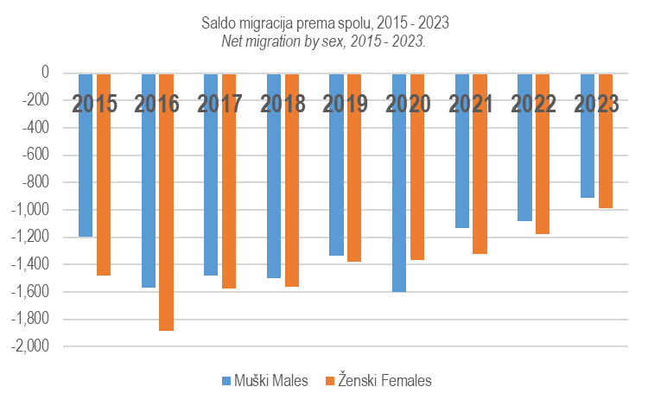
8. Saldo migracija prema spolu, 2015 – 2023.
Net migration by sex, 2015 – 2023.
 | Godina Year | Muški Males | Ženski Females
 | 2015 | -1,195 | -1,479
 | 2016 | -1,572 | -1,883
 | 2017 | -1,484 | -1,577
 | 2018 | -1,500 | -1,561
 | 2019 | -1,336 | -1,381
 | 2020 | -1,603 | -1,365
 | 2021 | -1,132 | -1,324
 | 2022 | -1,082 | -1,180
 | 2023 | -914 | -987

